九州大会 申込書
平成２９年度九州中学校体育大会 |  |  |  |  |  |  |  |  |  | 申込締切日：７月３１日(月） （福岡県は県大会の都合上８月３日締切）
第４４回女子・第２９回男子
九州中学校ソフトボール競技大会
 |  |  |  |  |  |  |  |  |  | ＦＡＸ申込先・０９８５－６２－５７０５

＜記念Ｔシャツ 申込書＞

九州大会開催記念Ｔシャツの販売を下記の通りご案内します。大会出場の記念にぜひご購入ください。
九州大会宮崎県実行委員会
各学校様単位にて必要事項をご記入いただきＦＡＸにてお申し込みください。
平成２９年 月 日 下記の通り注文を申し込みます。
県 名 |  |  |  |  |  |  |  |  | 学校名 |  | 中学校

学校所在地 |  | 〒 |  |  |  |  |  |  | ＴＥＬ

 |  |  |  |  |  |  |  |  | ＦＡＸ

責任者様 ご氏名 |  |  |  |  |  |  |  |  | 携帯ＴＥＬ

お届け先 (上記学校住所と 異なる場合)
【シャツ素材】抜群の吸汗性と、速乾性能を持つ、ポリエステル１００％ドライ素材。ＵＶカット機能付き。
 |  |  |  |  |  |  |  | サイズ表目安（出来上がり寸法cm） 男女兼用サイズですので、サイズ規格は大きめです。

Tシャツ１枚 ：２，０００円（税込） |  |  |  |  |  |  |  |  | ＳＳ | Ｓ |  | Ｍ |  | Ｌ | ＬＬ | ３Ｌ

 |  |  |  |  |  |  |  | 身丈 | 62 | 65 |  | 68 |  | 71 | 74 | 77

 |  |  |  |  |  |  |  | 身巾 | 44 | 47 |  | 50 |  | 53 | 56 | 60
ご注文明細
 |  |  |  |  |  |  |  | 肩巾 | 42 | 44 |  | 46 |  | 48 | 50 | 53

タイプ Ａ ネイビー |  | ＳＳ |  | Ｓ |  | Ｍ |  | Ｌ |  | ＬＬ |  |  | ３Ｌ |  | 合計

タイプ Ｂ ホットピンク |  | ＳＳ |  | Ｓ |  | Ｍ |  | Ｌ |  | ＬＬ |  |  | ３Ｌ |  | 合計

送料
Ａ＋Ｂ 合計枚数
総合計金額
Ｔシャツ ２,０００円 × |  |  |  |  |  |  | + |  | 500 |  | ＝
枚
円
円

タイプ Ａ
ネイビー Ｔシャツ
デザイン（前面プリント）
５００円

タイプ Ｂ
ホットピンク Ｔシャツ
デザイン（前面プリント）


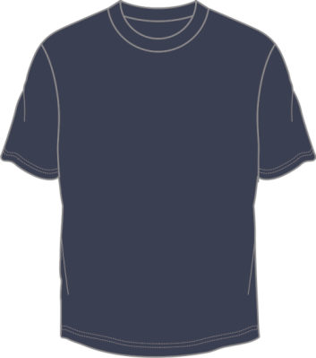

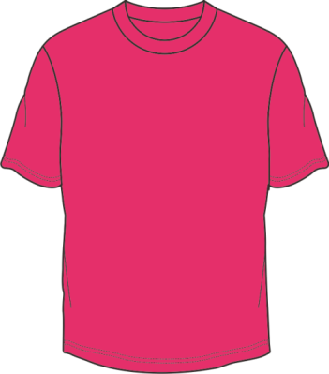

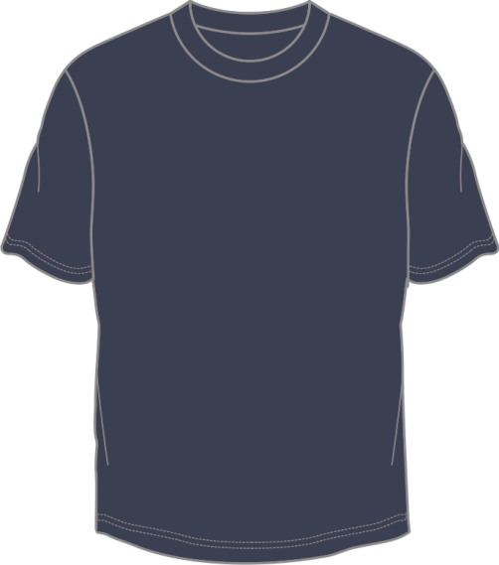
 | お申し込みは、締切日までに下記ＦＡＸ番号へお願いいたします。

 | お申込み |  |  |  | お支払 |  |  |  |  |  |  | お渡し
 | ７月３１日（月）までに ＦＡＸにてご注文 福岡県は県大会の都合上８月３日まで |  |  |  | ８月３日（木）までに、 添付の郵便振込み用紙で責任者様名 にてお振込みください |  |  |  |  |  |  | ご入金確認後 学校様へ送付いたします （8月下旬頃お届け）
（振込み手数料弊社負担）

 | 郵便振替 口座番号 ０１７６０－０－１６７１０２
 | 加入者名 宮崎菅公学生服株式会社
 | ＊ご依頼人名は責任者様名をご記入の上お振込みください。

※ | ＦＡＸ受信後、受注確認返書をＦＡＸいたします。
※ | この申込書は、顧問の先生が保管し十分把握されますようお願い致します。大会事務局より問い合わせする場合がございます。
※ | 完全予約受注生産となっておりますので、返品、サイズ交換等無いようよろしくお願いいたします。
★ | 〈個人情報の取り扱いについて〉当社は個人情報の保護に関する法令を遵守します。お客様からの個人情報は記念グッズ販売の為のみに利用させていただきます。
お申込み お問合せ先 |  |  | 宮崎菅公学生服株式会社 （担当） 山口 ・ 押方 宛
 |  |  | ＴＥＬ ０９８５－６２－５７０１ ＦＡＸ ０９８５－６２－５７０５
 |  |  | （８月１０日～１６日は夏季休業の為、不在となりますので予めご了承ください。）

